Hoja 1
PAGOS | MOTO | MODELO | MARCA | PLACA | MOVIL | PRECIO | INICIAL | 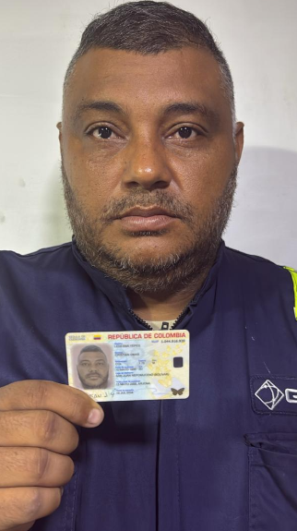
A219782G | PULSAR NS 160 | 2027 | BAJAJ | DRS31I | 76B | $11,985,000.00 | $3,000,000.00

COSTO -INICIAL | INTERES | COSTO NETO | MESES | MESUAL | QUINCENAL | SEMANAL | DIARIO
$8,985,000.00 | $2.69 | 24,132,811.50 | 26 | $928,185.06 | $464,092.53 | $232,046.26 | $38,674.38
NOMBRES | APELLIDOS | CEDULA | NACIONALIDAD | NUMERO |  | Traspaso de propiedad | DEUDA DE SEMANA
CRISTIAN OMAR | LEDESMA YEPES | 1,044,916,920 | COLOMBIANA | 3015544724 | SOAT | FIRMA
 |  |  |  |  |  |  | MESES
SALDO ACTUAL PAGADO |  | DEUDA A PAGAR |  | DEUDA TOTAL. |  | DEUDA ADQUIRIDA
773,392 |  | 23,359,419.50 |  | 23,359,419.50 |  |  | 1

RENTAL MOTORS S.A.S

FECHA | FECHA | ABONO | FECHA | FECHA | ABONO
 | 11/05/2026 | $309,392 | 18/05/2026 | 25/05/2026 | $464,000 |  | $773,392 | 1
 | 12/05/2026 |  | 19/05/2026 | 26/05/2026
 | 13/05/2026 |  | 20/05/2026 | 27/05/2026
07/05/2026 | 14/05/2026 |  | 21/05/2026 | 28/05/2026
08/05/2026 | 15/05/2026 |  | 22/05/2026 | 29/05/2026
09/05/2026 | 16/05/2026 |  | 23/05/2026 | 30/05/2026 |  |  |  | 1
 |  | 309,392.00 |  |  | $464,000.00

FECHA | FECHA | ABONO | FECHA | FECHA | ABONO
01/06/2026 | 08/06/2026 |  | 15/06/2026 | 22/06/2026 |  |  | $0 | 2
02/06/2026 | 09/06/2026 |  | 16/06/2026 | 23/06/2026
03/06/2026 | 10/06/2026 |  | 17/06/2026 | 24/06/2026
04/06/2026 | 11/06/2026 |  | 18/06/2026 | 25/06/2026
05/06/2026 | 12/06/2026 |  | 19/06/2026 | 26/06/2026
06/06/2026 | 13/06/2026 |  | 20/06/2026 | 27/06/2026
 |  | 0.00 |  |  | $0.00

